Лист1
№ | Дата выявления | Владелец | Район города | Адрес размещения | Тип конструкции | Содержание | Фото конструкции
1 | 2024-05-07 | ООО "Автоцентр Злата" | Ленинский | пр. Ленина,д.93Г | Настенная конструкция | УАЗ
2 | 2024-05-07 | ООО "Автоцентр Злата" | Ленинский | пр. Ленина,д.93Г | Настенная конструкция | 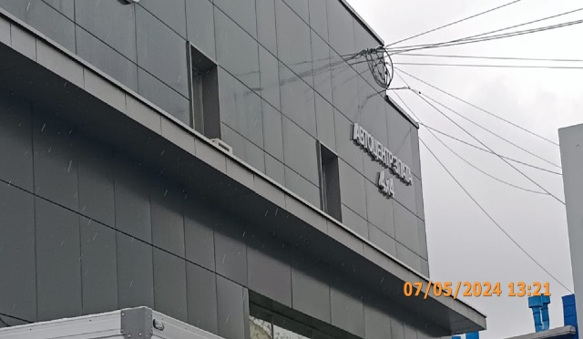 АВТОЦЕНТР ЗЛАТА
3 | 2024-05-07 | ООО "Автоцентр Злата" | Ленинский | пр. Ленина,д.93Г | Настенная конструкция | 4х4
4 | 2024-05-07 | ООО "Автоцентр Злата" | Ленинский | пр. Ленина,д.93Г | Настенная конструкция | 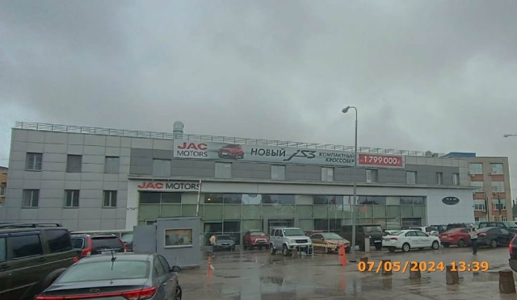 JAC MOTORS
5 | 2024-05-07 | ООО "Автоцентр Злата" | Ленинский | пр. Ленина,д.93Г | Настенная конструкция | JAC
6 | 2024-05-07 | ООО "Автоцентр Злата" | Ленинский | пр. Ленина,д.93Г | Настенная конструкция | Эмблема | 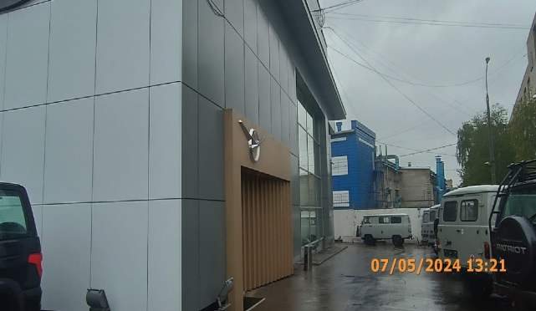
7 | 2024-05-07 | ООО "Автоцентр Злата" | Ленинский | пр. Ленина,д.93Г к.1 | Настенная конструкция | Все для уборки | 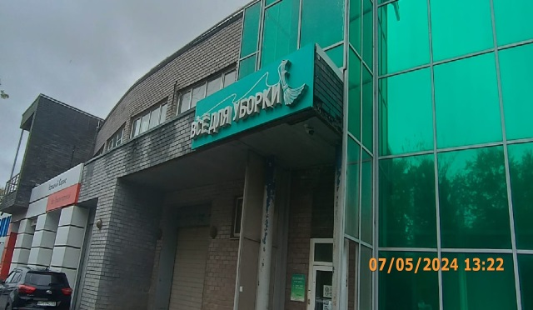
8 | 2024-05-07 | ООО "Автоцентр Злата" | Ленинский | пр. Ленина,д.93Г к.1 | Не установленный Правилами тип | Мойка | 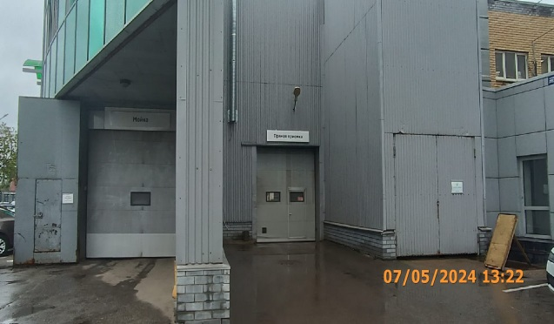
9 | 2024-05-07 | ООО "Автоцентр Злата" | Ленинский | пр. Ленина,д.93Г к.1 | Не установленный Правилами тип | Прямая приемка
10 | 2024-05-07 | ООО "Автоцентр Злата" | Ленинский | пр. Ленина,д.93Г к.1 | Не установленный Правилами тип | Нагорный | 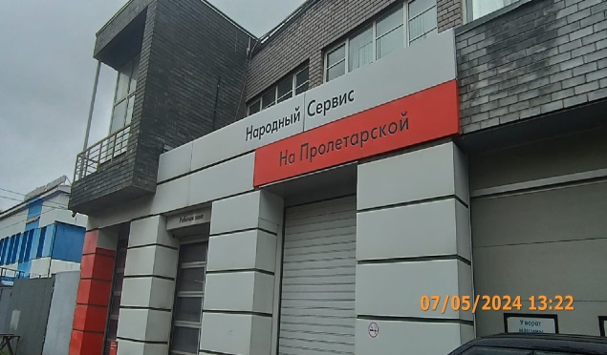
11 | 2024-05-07 | ООО "Автоцентр Злата" | Ленинский | пр. Ленина,д.93Г к.1 | Не установленный Правилами тип | Сервис
12 | 2024-05-07 | ООО "Автоцентр Злата" | Ленинский | пр. Ленина,д.93Г к.1 | Не установленный Правилами тип | На Пролетарской
13 | 2024-05-07 | ООО "Автоцентр Злата" | Ленинский | пр. Ленина,д.93Г к.1 | Не установленный Правилами тип | Сервисный центр, ремонт любой сложности | 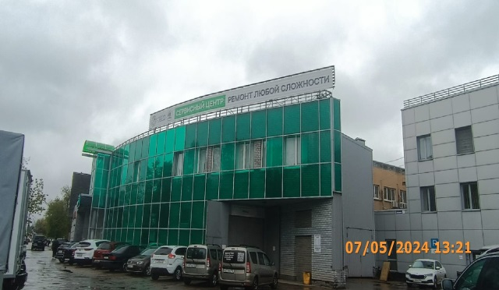
14 | 2024-05-07 | Цыплаков Иван Юлианович | Ленинский | ул Электрическая, д. 2В | Не установленный Правилами тип | 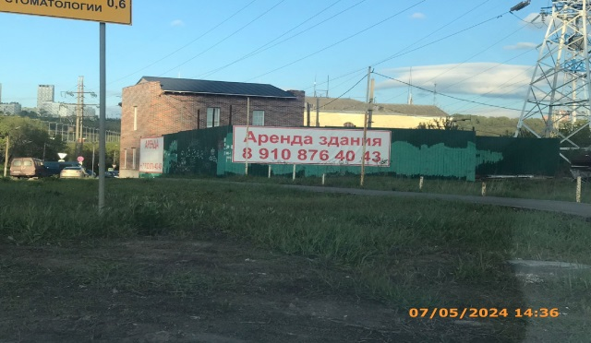 Аренда здания, +7 910 876-40-43
15 | 2024-05-07 | Цыплаков Иван Юлианович | Ленинский | ул Электрическая, д. 2В | Не установленный Правилами тип |  Аренда, +7 910 876-40-43
16 | 2024-05-07 | ИП Гришина Екатерина Александровна | Ленинский | пр. Ленина, д. 16 | Не установленный Правилами тип | Посудомой 1л, 96 р., стекломой, 69 р. | 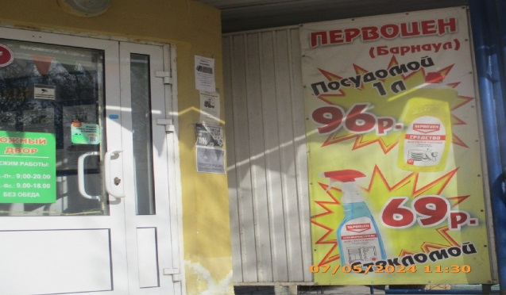
17 | 2024-05-07 | ООО "Автоцентр Злата" | Ленинский | пр. Ленина, 93Г | Уникальная (нестандартная) рекламная конструкция | УАЗ | 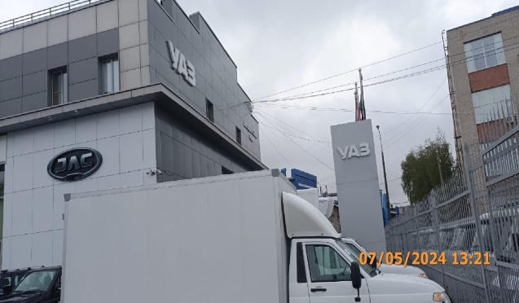
18 | 2024-05-07 | ООО "Автоцентр Злата" | Ленинский | пр. Ленина, 93Г | Флагшток | Изображение продукции | 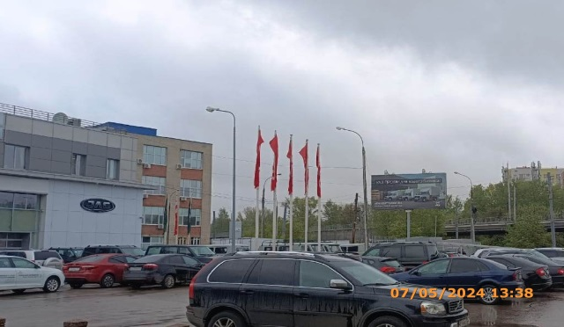
19 | 2024-05-07 | ООО "Автоцентр Злата" | Ленинский | пр. Ленина, 93Г | Фасадная рекламная конструкция | JAC MOTORS, новый JS3 компактный кроссовер от 1799000 р.

